Рус
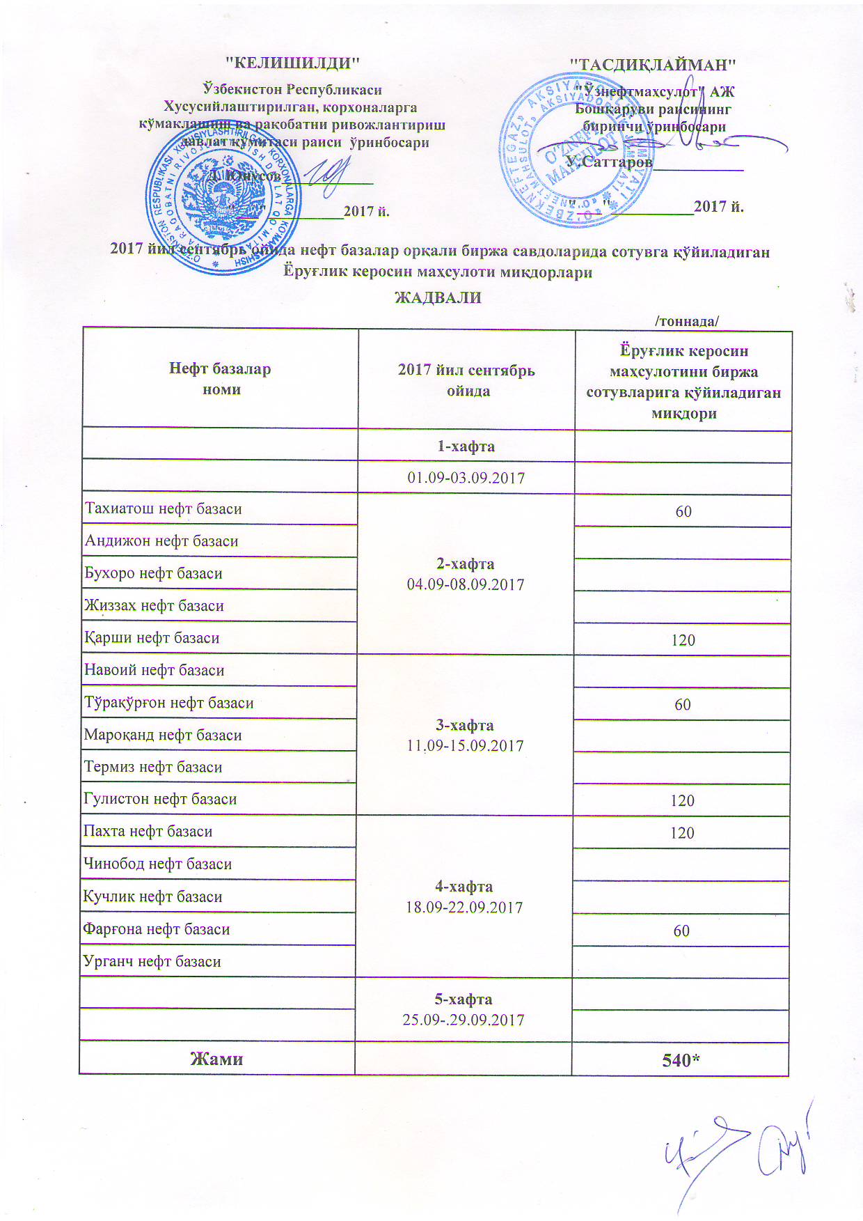
ГРАФИК выставления на биржевые торги унитарными нефтебазами осветительного керасина в сентябре 2017 года
 |  | /тонна/
Наименование нефтебазы | в сентябре 2017 г. | Объем выставления осветительного керасина
 | 1-неделя 01.09-03.09.2017

Тахиатош нефт базаси | 2-неделя 04.09-08.09.2017 | 60
Андижон нефт базаси
Бухоро нефт базаси
Жиззах нефт базаси
Қарши нефт базаси |  | 120
Навоий нефт базаси | 3-неделя 11.09-15.09.2017
Тўрақўрғон нефт базаси |  | 60
Мароқанд нефт базаси
Термиз нефт базаси
Гулистон нефт базаси |  | 120
Пахта нефт базаси | 4-неделя 18.09-22.09.2017 | 120
Чинобод нефт базаси
Кучлик нефт базаси
Фарғона нефт базаси |  | 60
Урганч нефт базаси
 | 5-неделя 25.09-29.09.2017

ВСЕГО |  | 540

